Evidencias01
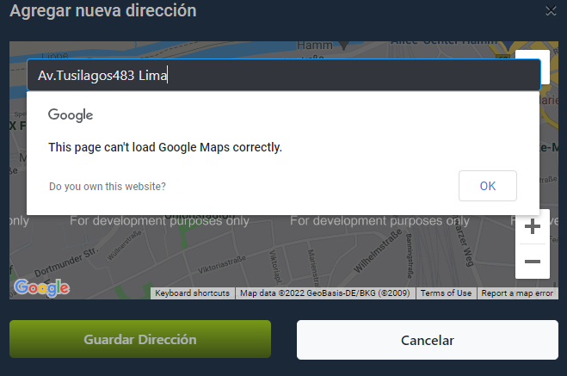
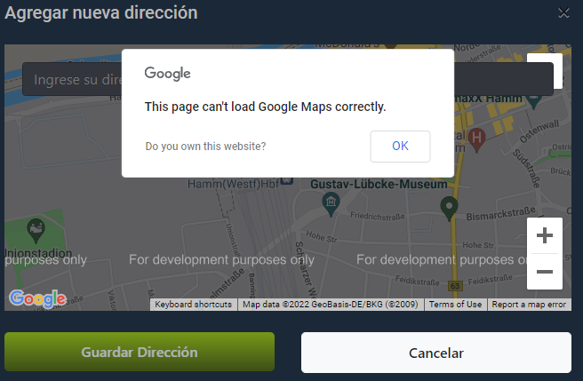
 |  | Evidencias de Casos de Pruebas

Identificación del Caso de Prueba 01

Código del Caso de Prueba | Nombre del Caso de Prueba |  | Prueba Ejecutada
1 | Registrar Direccion a traves de Google Maps

1. Ingresar a la opcion "ingresar ubicacion"

2. Seleccione su ubicacion a traves de google maps

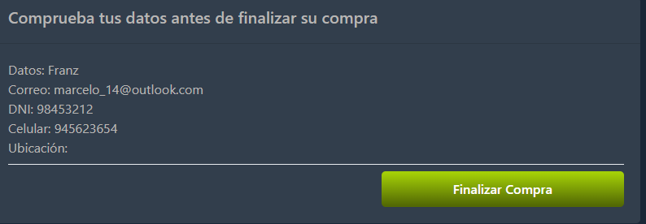 3. Click al boton finalizar compra

